Feuil1
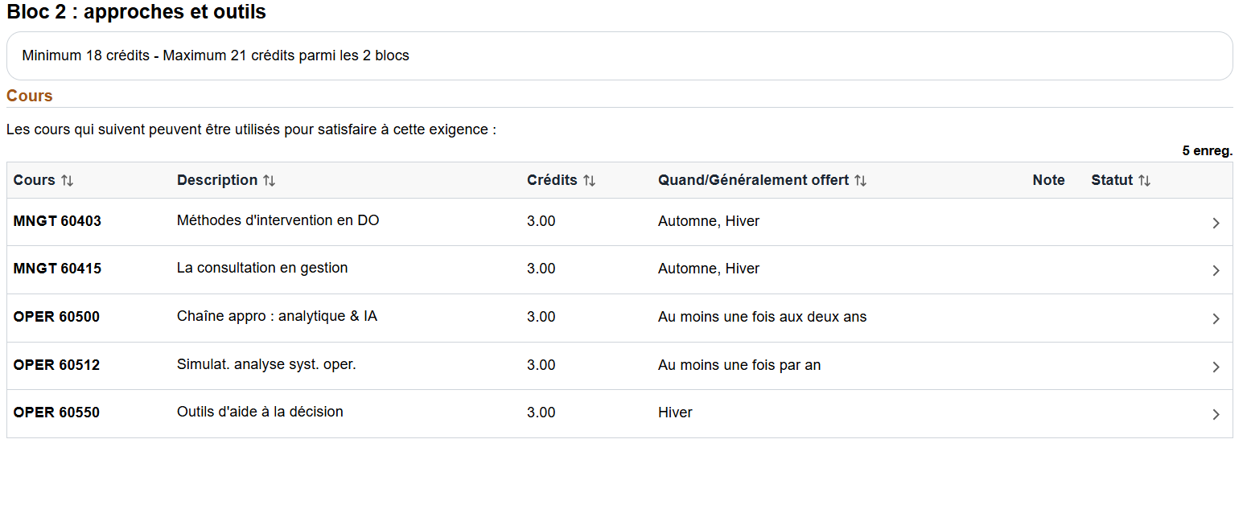
 | Automne | eté | Hiver

oper40530

